Лист1
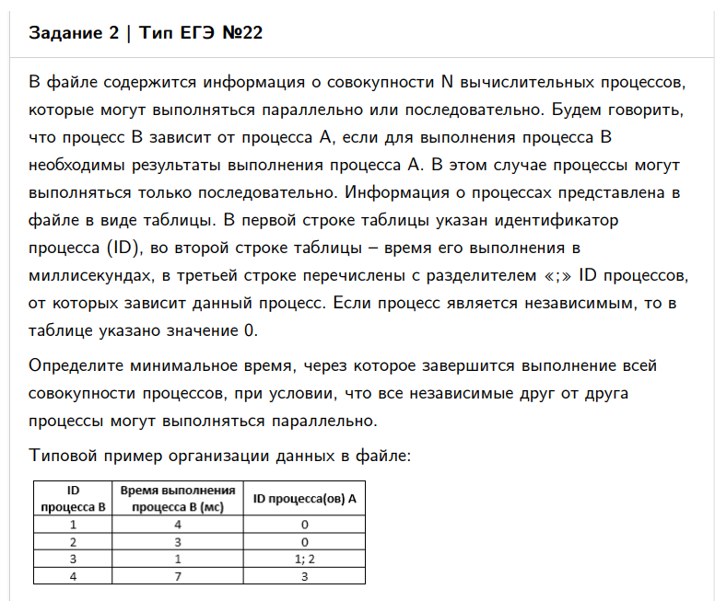
ID процесса B | Время выполнения процесса B (мс) | ID процесса (ов) A
1193 | 9 | 1491 | 7900 | 8138 | 60 | 74 | 64 | 83
1491 | 39 | 3482 | 3621 |  | 21 | 14 | 0 | 60
1494 | 3 | 1491 | 6179 |  | 60 | 21 | 0 | 63
1866 | 24 | 3482 |  |  | 21 | 0 | 0 | 45
2297 | 4 | 1494 | 3482 | 6179 | 63 | 21 | 21 | 67
2518 | 24 | 4860 | 6179 |  | 29 | 21 | 0 | 53
3103 | 7 | 3482 | 6179 |  | 21 | 21 | 0 | 28
3482 | 21 | 0 |  |  | 0 | 0 | 0 | 21 | 83
3621 | 14 | 0 |  |  | 0 | 0 | 0 | 14
3954 | 24 | 4860 |  |  | 29 | 0 | 0 | 53
4860 | 29 | 0 |  |  | 0 | 0 | 0 | 29
5483 | 10 | 1491 |  |  | 60 | 0 | 0 | 70
6041 | 24 | 3954 | 6179 |  | 53 | 21 | 0 | 77
6179 | 21 | 0 |  |  | 0 | 0 | 0 | 21
7242 | 35 | 1866 |  |  | 45 | 0 | 0 | 80
7474 | 10 | 3621 | 6179 |  | 14 | 21 | 0 | 31
7900 | 11 | 1494 | 3103 | 8820 | 63 | 28 | 41 | 74
8138 | 33 | 3621 | 7474 |  | 14 | 31 | 0 | 64
8820 | 12 | 3482 | 4860 |  | 21 | 29 | 0 | 41
9551 | 15 | 1491 | 3482 | 8820 | 60 | 21 | 41 | 75
0 |  |  |  |  | 0 | 0 | 0 | 0

